Прайс-Лист 01.02.2015
Группа компаний

Фарватер
 |  |  |  |  |  |  | т.(812) 622-23-79

 |  |  |  |  |  |  | факс(812) 677-23-69

Оборудование для инженерных сетей
 |  |  |  |  |  |  | e-mail: vodoarm@gmail.com

ПРАЙС-ЛИСТ

 |  |  |  |  |  |  |  |  | 2015-03-20
Задвижки с обрезиненным клином 30ч39р ROLTIS (Польша) |  |  |  |  | Затворы дисковые поворотные межфланцевые ROLTIS (Польша)
 |  |  |  | Model: W017 |  | 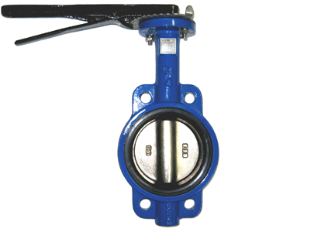 |  |  | Model: W026
Рабочее давление Pу16, Tmax +120°C, корпус чугун GGG50 окрашен долговечным полимерным составом. Клин чугун GGG50, покрытие EPDM |  |  |  |  | Рабочее давление Pу16, Tmax +150°C, корпус чугун GG25 окрашен долговечным полимерным составом. Седловое уплотнение EPDM
Ду | Цена | Цена | Цена |  | Ду | Цена | Цена | Цена
 | Розница | Опт 1 | Опт 2 |  |  | Розница | Опт 1 | Опт 2
50 | 2,730 | 2,551 | 2,374 |  | 50 | 1,044 | 980 | 910
80 | 3,980 | 3,720 | 3,461 |  | 80 | 1,320 | 1,240 | 1,150
100 | 4,790 | 4,477 | 4,165 |  | 100 | 1,680 | 1,570 | 1,460
150 | 7,810 | 7,299 | 6,791 |  | 150 | 2,300 | 2,150 | 2,000
200 | 11,060 | 10,336 | 9,617 |  | 200 | 3,780 | 3,500 | 3,250
300 | 25,800 | 24,112 | 22,435 |  | 300 | 8,600 | 8,000 | 7,400
400 | - | - | - |  | 400 Ред. | - | - | -
500 | - | - | - |  | 500 Ред. | - | - | -
600 | - | - | - |  | 600 Ред. | - | - | -
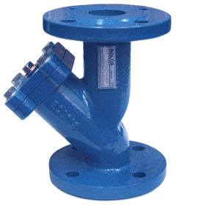
Клапаны обратные двухдисковые пружинные межфланцевые ROLTIS (Польша) |  |  |  |  | Фильтры магнитно-механические фланцевые ФМФ ROLTIS (Польша)
 |  |  |  | Model: W035 |  |  |  |  | Model: W044
Рабочее давление Pу16, Tmax +150°C, корпус чугун GG25 окрашен долговечным полимерным составом, уплотнение EPDM. Пружины и шток нержавеющая сталь |  |  |  |  | Рабочее давление Pу16, Tmax +150°C, корпус чугун GG25 окрашен долговечным полимерным составом. Сетка нержавеющая сталь. Вставка: оцинкованные Магниты
Ду | Цена | Цена | Цена |  | Ду | Цена | Цена | Цена
 | Розница | Опт 1 | Опт 2 |  |  | Розница | Опт 1 | Опт 2
50 | 910 | 850 | 791 |  | 50 | 1,830 | 1,743 | 1,664
80 | 1,274 | 1,191 | 1,108 |  | 80 | 2,850 | 2,714 | 2,591
100 | 2,015 | 1,883 | 1,752 |  | 100 | 3,840 | 3,657 | 3,491
150 | 3,185 | 2,977 | 2,770 |  | 150 | 10,200 | 9,714 | 9,273
200 | 5,031 | 4,702 | 4,375 |  | 200 | 16,200 | 15,429 | 14,727
 |  |  |  |  | 300 | 52,100 | 49,619 | 47,364
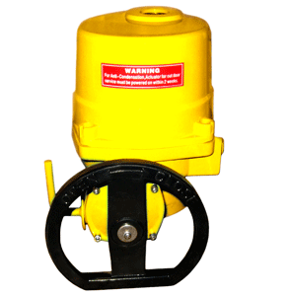
Неполнооборотные электроприводы ROLTIS (Польша) к затворам дисковым |  |  |  |  | Неполнооборотные электроприводы МЭОФ к затворам дисковым
 |  |  |  | Model: QT1-QT4 |  |  | 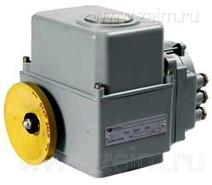 |  | Model: МЭОФ
Степень защиты IP67, корпус алюминиевый сплав окрашен долговечным полимерным составом,напряжение 220/380 вольт |  |  |  |  | Степень защиты IP54, корпус алюминиевый сплав окрашен долговечным полимерным составом,напряжение 220/380 вольт
Модель | Цена | Цена | Цена |  | Модель | Цена | Цена | Цена | Примечание
 | Розница | Опт 1 | Опт 2 |  |  | Розница | Опт 1 | Опт 2
QT04 | 14,235 | 13,518 | 12,420 |  | МЭОФ40 | 13,997 | 13,437 | 12,877 | МЭОФ40/25-0.25М
QT06 | 15,170 | 14,450 | 13,790 |  | МЭОФ40 | 19,807 | 19,015 | 18,220 | МЭОФ40/25-0.25(У,И,Р)
QT09 | 15,540 | 14,800 | 14,120 |  | МЭОФ100 | 30,202 | 28,994 | 27,786 | МЭОФ100/25-0.25М
QT20-1 | 29,360 | 27,960 | 26,690 |  | МЭОФ100 | 32,355 | 31,060 | 29,766 | МЭОФ100/25-0.25(У,И,Р)
QT30-1 | 33,450 | 31,860 | 30,410 |  | МЭОФ250 | 31,572 | 30,310 | 29,050 | МЭОФ250/25-0.25М
 |  |  |  |  | МЭОФ250 | 33,830 | 32,478 | 31,125 | МЭОФ250/25-0.25(У,И,Р)
Затвор дисковый поворотный ROLTIS W026 c электроприводом QT ROLTIS (Польша) |  |  |  |  | Затвор дисковый поворотный ROLTIS W026 c электроприводом МЭОФ
 |  |  |  |  |  | 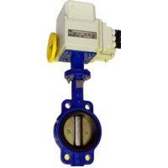
Затворы дисковые поворотные межфланцевые ROLTIS W026 c Электроприводом QT1-QT4 ROLTIS (220/380 вольт), Степень защиты IP67 |  |  |  |  | Затворы дисковые поворотные межфланцевые ROLTIS W026 c Электроприводом МЭОФ (220/380 вольт), Степень защиты IP54
Ду | Цена | Цена | Цена |  | Ду | Цена | Цена | Цена | Примечание
 | Розница | Опт 1 | Опт 2 |  |  | Розница | Опт 1 | Опт 2
50 | 15,279 | 14,498 | 13,330 |  | 50 | 17,197 | 16,380 | 15,640 | МЭОФ40/25-0.25М
80 | 15,555 | 14,758 | 13,570 |  | 80 | 17,637 | 16,800 | 16,050 | МЭОФ40/25-0.25М
100 | 16,850 | 16,020 | 15,250 |  | 100 | 18,451 | 17,570 | 16,780 | МЭОФ40/25-0.25М
150 | 17,840 | 16,950 | 16,120 |  | 150 | 19,691 | 18,750 | 17,900 | МЭОФ40/25-0.25М
200 | 33,140 | 31,460 | 29,940 |  | 200 | 40,412 | 38,500 | 36,740 | МЭОФ250/25-0.25М
300 | 42,050 | 39,860 | 37,810 |  | 300 | 51,542 | 49,090 | 46,900 | МЭОФ250/25-0.25М
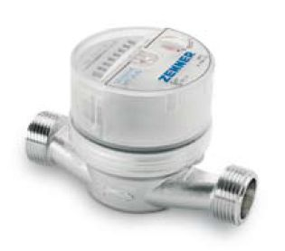
Счетчики холодной воды ZENNER Gmbh (Германия) |  |  |  |  | Счетчики горячей воды ZENNER Gmbh (Германия)
 |  |  |  | Model: ETK-N-AM |  |  |  |  | Model: ETW-N-AM
Счетчики крыльчатые холодной воды ZENNER (вода при температуре до +40°С) |  |  |  |  | Счетчики крыльчатые горячей воды ZENNER (вода при температуре до +90°С)
Ду | Цена | Цена | Цена | Имп. Датчик | Ду | Цена | Цена | Цена | Имп. Датчик
 | Розница | Опт 1 | Опт 2 |  |  | Розница | Опт 1 | Опт 2

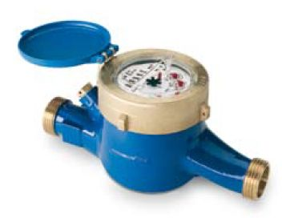
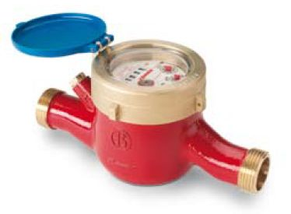
15 | 853 | 812 | 775 | 400 | 15 | 853 | 812 | 775 | 400
20 | 1,077 | 1,026 | 979 | 400 | 20 | 1,077 | 1,026 | 979 | 400
Счетчики холодной воды ZENNER Gmbh (Германия) |  |  |  |  | Счетчики горячей воды ZENNER Gmbh (Германия)
 |  |  |  | Model: MTK-N |  |  |  |  | Model: MTW-N
Счетчики крыльчатые холодной воды ZENNER (вода при температуре до +40°С) |  |  |  |  | Счетчики крыльчатые горячей воды ZENNER (вода при температуре до +90°С)
Ду | Цена | Цена | Цена | Имп. Датчик | Ду | Цена | Цена | Цена | Имп. Датчик
 | Розница | Опт 1 | Опт 2 |  |  | Розница | Опт 1 | Опт 2
20 | 2,400 | 2,286 | 2,182 | 400 | 20 | 3,332 | 3,173 | 3,029 | 400
25 | 3,638 | 3,465 | 3,307 | 400 | 25 | 5,221 | 4,972 | 4,746 | 400
32 | 3,676 | 3,501 | 3,342 | 400 | 32 | 5,305 | 5,052 | 4,823 | 400
40 | 6,985 | 6,652 | 6,350 | 400 | 40 | 8,012 | 7,630 | 7,284 | 400
50 | 7,681 | 7,315 | 6,983 | 400 | 50 | 9,180 | 8,743 | 8,345 | 400
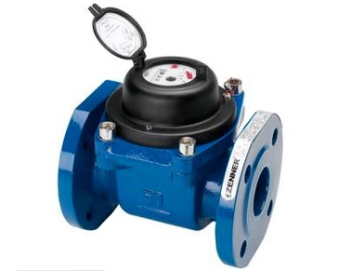
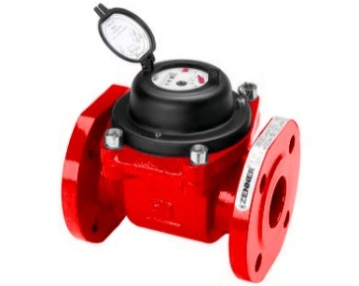
Счетчики холодной воды ZENNER Gmbh (Германия) |  |  |  |  | Счетчики горячей воды ZENNER Gmbh (Германия)
 |  |  |  | Model: WPH-N-K |  |  |  |  | Model: WPH-N-W
Счетчики турбинные холодной воды ZENNER (вода при температуре до +40°С) |  |  |  |  | Счетчики турбинные горячей воды ZENNER (вода при температуре до +90°С)
Ду | Цена | Цена | Цена | Имп. Датчик | Ду | Цена | Цена | Цена | Имп. Датчик
 | Розница | Опт 1 | Опт 2 |  |  | Розница | Опт 1 | Опт 2

50 | 9,331 | 8,887 | 8,483 | 1,000 | 50 | 11,663 | 11,108 | 10,603 | 1,000
65 | 9,674 | 9,213 | 8,795 | 1,000 | 65 | 11,766 | 11,206 | 10,696 | 1,000
80 | 11,379 | 10,837 | 10,345 | 1,000 | 80 | 13,432 | 12,792 | 12,211 | 1,000
100 | 12,112 | 11,535 | 11,011 | 1,000 | 100 | 15,016 | 14,301 | 13,651 | 1,000
150 | 16,869 | 16,066 | 15,335 | 1,000 | 150 | 21,634 | 20,604 | 19,667 | 1,000
200 | 22,246 | 21,187 | 20,224 | 1,000

